Лист2
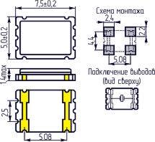
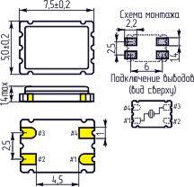
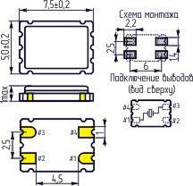
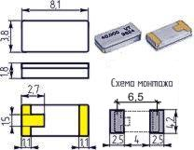
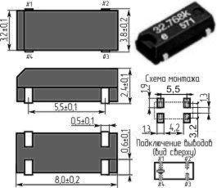
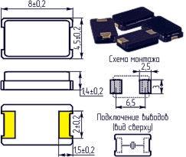
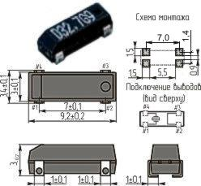
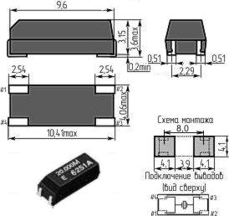
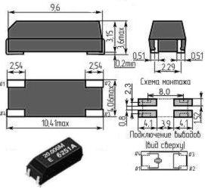
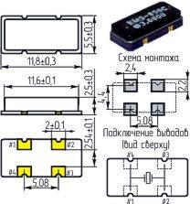
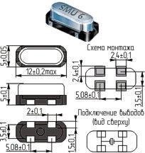
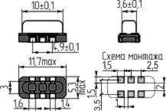
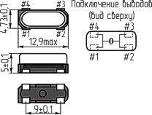
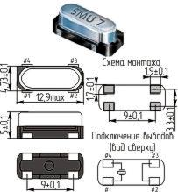
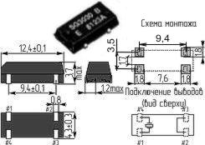
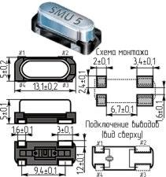
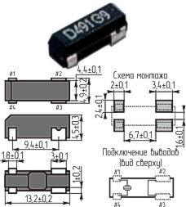
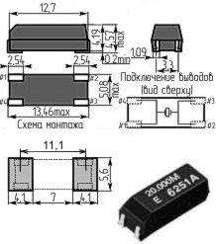
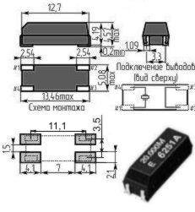
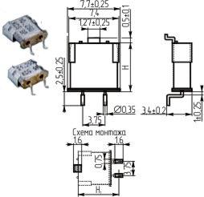
Принятое обозначение корпуса в магазине "Кварц" [старое обозначение] | Размеры, мм | Фирменные обозначения
 |  | Российские производители
01x04 |  |  |  | C-005R
 |  |  |  | (32,768кГц)
01x05 |  |  |  | C-004R |  |  | GWX-15
 |  |  | CFS145 | (32,768кГц) | D5 (DT15) |  | (32,768кГц) | ETDC (DT-15)
 |  |  | (32,768кГц) | C-4 | (32~120кГц, 192кГц) |  | GCX-15 | (32,768кГц, 30~100кГц)
 |  |  |  | (32~120кГц, 192кГц) |  |  | (200~1000кГц)
02х06 [AA] |  |  |  |  |  |  | GCX-26
 |  | РК206AA | CFS206 | С-002RX | D6 (DT26) | KX-26 (-20~700C) | (30~150кГц) | ETDA (DT-26) | MMTF32 | DT-26
 |  | ТУ307-182.012-98 | (32,768кГц) | (32,768кГц) | (32~120кГц, | KX-26T (-40~850C) | GDX-1 | (32,768кГц, | (32,768кГц, | (32,768кГц) |  | TF26 | SP (CH-206)
 |  | (32,768кГц, 30~270кГц) | CFV206 | C-2 | 192кГц) | (32,768; 77,5кГц) | (32,768кГц) | 30,0~100,0кГц) | 28,0~80,0кГц) | DT-261 |  | (25,0~150,0кГц) | (32,768кГц, 75кГц)
 |  | РК453АА (15~40МГц) | (30~100кГц) | (20~165кГц, |  |  | GWX-26 |  |  | (28,0~100,0кГц)
 |  |  |  | 307,2кГц) |  |  | (32,768кГц)
03х08 (H=8мм) | 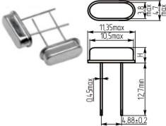 | РК308 |  |  | A8 (AT38) | KX-38 (-20~700C) |  | ETDB (DT-38) | MTF32 | DT-38
 |  | ТУ307-182.013-00 | CFS308 | С-001R | (3,579~60МГц) | KX-38T (-40~850C) | GWX-38 | (32,768кГц, | (32,768кГц, | (32,768кГц) |  | TF38 | SQ (CH-308)
 |  | (3~5МГц, 8~12МГц) | (32,768кГц) | (32,768кГц) | D8 (DT38) | (32,768кГц) | (32,768кГц) | 30,0~100,0кГц) | 15,0~150,0кГц) | DT-381 |  | (25,0~150,0кГц) | (32,768кГц, 75кГц)
 |  |  |  |  | (32,0~120,0кГц, 192кГц) |  |  |  |  | (15,0~150,0кГц)
03x09 (H=9мм) |  |  | CSA309 | CA-301 | A9 (AT39) |  | GCX-39 | EAT (AT-39) | MTF38 | AT-38 |  | 3x9
 |  |  | (4,01~70МГц) | (4,0~64,0МГц) | (3,579~60МГц) |  | (4,0~90,0МГц) | (4,0~70,0МГц) | (3,579545~91МГц) | (3,579~28,0МГц) |  | (3,579545~60,0МГц)
03x10 (H=10мм) |  |  |  |  |  | KX-39 (-20~700C)
 |  |  | CSA310 |  | A10 (AT310) | KX-39T (-40~850C) | GCX-39 | EAT (AT-39) |  |  |  | 3x10
 |  |  | (3,5~4,0МГц) |  | (3,579~60,0МГц) | (40~100кГц, 3-я гарм.) | (3,5~4,0МГц) | (3,579545~4,0МГц) |  |  |  | (3,579545~60,0МГц)
 |  |  |  |  |  | (3,579545~70МГц)
03x12 (H=12мм) |  | РК330 (4194,304кГц)
HC49S2 (H=2,2~2,5мм) [HC49SS] | 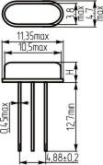 |  |  |  | SS (HC-49US) |  |  | ESC (HC-49SB) |  |  |  | 49S2 | SС (ATS-25/U)
 |  | РК456МДУ |  |  | (3,0~33,5МГц) |  |  | (8,0~30,0МГц) | SS2 |  |  | (3,579545~30,0МГц) | (3,579~27,0МГц)
 |  | ТУ6321-006-07604008-04 |  |  | (26,0~40,0МГц 3-я |  | HC49-3H | (30,0~66,0МГц 3-я | (8,0~30,0МГц) |  |  | (24,0~70,0МГц 3-я | (27,0~40,0МГц BT-срез)
 |  | (10~40МГц) |  |  | гармоника) |  | (3,579~90МГц) | гармоника) | (27,0~70,0МГц 3-я гармоника) |  |  | гармоника) | (24,576~85,0МГц 3-я
 |  |  |  |  | (20,0~40,0МГц BT-срез) |  |  | (27,0~40,0МГц BT-срез) |  |  |  | (60,0~80,0МГц 5-я | гармоника)
 |  |  |  |  |  |  |  |  |  |  |  | гармоника)
HC49S3 (H=3,3~3,6мм) [HC49S] |  | РК415 | HC49US |  | S (HC-49US) | KX-3H (HC-49/U3H) |  | ESA (HC-49SA) | SS3 |  | HC49SFWA (HC-49/U-S) | 49S | SD (ATS-49/U)
 |  | ТУ6321-002-13279149-94 | (3,5~30МГц) |  | (3,0~33,5МГц) | (-20~700C) | HC49-4H | (3,2~30,0МГц) | (3,2768~70МГц) | AT-49 | (3,2~20МГц) | (3,579545~30,0МГц) | (3,579~27,0МГц)
 |  | (3,5~24МГц) | (30,001~50,0МГц |  | (26,0~40,0МГц 3-я | KX-3HT (-40~850C) | (1МГц, 3,2768~90МГц) | (30,0~66,0МГц 3-я | (27,0~70,0МГц 3-я гарм.) | (3,072~33,9МГц) | HC49SFWB (HC-49/U-S) | (24,0~70,0МГц 3-я | (27,0~40,0МГц BT-срез)
 |  | РН04 (ниобат лития) | 3-я гармоника) |  | гармоника) | KX-3HE (-40~1050C) |  | гармоника) | SS4 | (26,0~70,0МГц 3-я | (3,2~33,999МГц) | гармоника) | (24,576~85,0МГц 3-я
 |  | (0,4~20МГц) |  |  | (20,0~40,0МГц BT-срез) | (3,5~40,0МГц) |  | (27,0~40,0МГц BT-срез) | (3,2768~40МГц) | гармоника) | (30,0~60,0МГц 3-я | (60,0~80,0МГц 5-я | гармоника)
 |  | ТУ6321-001-13279149-93 |  |  |  | (35,0~70,0МГц, 3-я гарм.) |  |  | (27,0~64,0МГц 3-я гармоника) |  | гармоника) | гармоника)
HC49S5 (H=5,1мм) [HC49S] |  |  |  |  |  |  |  |  |  |  |  |  | SE (ATS-51/U)
 |  |  |  |  |  |  |  |  |  |  |  |  | (3,579~27,0МГц)
 |  |  |  |  |  |  |  |  |  |  |  |  | (27,0~40,0МГц BT-срез)
 |  |  |  |  |  |  |  |  |  |  |  |  | (24,576~85,0МГц 3-я
 |  |  |  |  |  |  |  |  |  |  |  |  | гармоника)
HC49S2-3P (H=2,5мм) [HC49SS-3] | 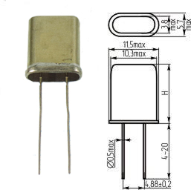 |  |  |  | SS-3P (HC-49US-3P)
 |  |  |  |  | (3,0~33,5МГц)
 |  |  |  |  | (26,0~40,0МГц 3-я
 |  |  |  |  | гармоника)
 |  |  |  |  | (20,0~40,0МГц BT-срез)
HC49S3-3P (H=3,5мм) [HC49S-3] |  |  |  |  | S-3P (HC-49US-3P)
 |  |  |  |  | (3,0~33,5МГц)
 |  |  |  |  | (26,0~40,0МГц 3-я
 |  |  |  |  | гармоника)
 |  |  |  |  | (20,0~40,0МГц BT-срез)
 |  | РК-14 (5~300МГц)
 |  | РК-31 (9,8~13МГц)
 |  | РК169МД
 |  | ОДО.338.017 ТУ
 |  | (3,2~100МГц)
 |  | РК350МД (8190,8~10674кГц)
 |  | РК367МД (4194~68736кГц)
 |  | РК374МД
 |  | АДКШ.433510.013 ТУ |  |  |  |  | GDX-2С
 |  | (3~15МГц) |  |  |  |  | (8,192МГц) |  | S (HC49/U)
 |  | РК379МД |  |  | U (HC49U) |  | GDX-2T | EUA (HC-49U) | (1,8432~40,0МГц) | HC-49/U |  | 49U
HC49U (H=13,46мм) |  | АДКШ.433510.017 ТУ |  |  | (1,8~30,0МГц) | KX-49 (HC-49/U) | (6,176МГц), | (1,8432~32,0МГц) | (0,9216; 1МГц SL-срез) | (2,4~30,0МГц) |  | (1,8432~30,0МГц) | SA (HC-49/U)
[HC18U (H=13,46мм), |  | (0,42~100МГц) |  |  | (20,0~100,0МГц 3-я | (-20~700C) | HC49 | (24,0~79,999МГц 3-я | (20,0~105,0МГц 3-я | (20,0~100,0МГц 3-я |  | (24,0~60,0МГц 3-я | (1,8432~30,0МГц)
МД (H=13,5мм)] |  | РК382МД (4433,619~25596кГц) |  |  | гармоника) | KX-49T (-40~850C) | (1,0~36,0МГц) | гармоника) | гармоника) | гармоника) |  | гармоника) | (24,0~85,0МГц 3-я
 |  | РК411МД (31,5~1444МГц) |  |  | (75,0~100,0МГц 5-я | KX-49E (-40~1050C) | (24,0~90,0МГц 3-я | (80,0~125,0МГц 5-я | (50,0~175,0МГц 5-я | (75,0~125,0МГц 5-я |  | (60,0~80,0МГц 5-я | гармоника)
 |  | РК451МД |  |  | гармоника) | (1,8432~30,0МГц) | гармоника) | гармоника) | гармоника) | гармоника) |  | гармоника)
 |  | ТУ6321-001-07604008-02 |  |  | (20,0~40,0МГц BT-срез) |  | (80,0~160,0МГц 5-я |  | (70,0~250,0МГц 7-я
 |  | (5~150МГц) |  |  |  |  | гармоника) |  | гармоника)
 |  | РК456МД
 |  | ТУ 6321-006-07604008-04
 |  | (3,5~175МГц)
 |  | РП97МД
 |  | ТУ6321-002-07553883-97
 |  | (5,2~33,575МГц)
 |  | РПК01МД
 |  | (2,0~35МГц основная гарм.)
 |  | (20000~100000кГц 3-я гарм.)
HC49U1 (H=11,5мм) |  |  |  |  | T (HC49T)
 |  |  |  |  | (1,8~30,0МГц) |  |  |  |  |  |  |  | SB (HC-49/T)
 |  |  |  |  | (20,0~100,0МГц 3-я |  |  |  |  |  |  |  | (1,8432~30,0МГц)
 |  |  |  |  | гармоника) |  |  |  |  |  |  |  | (24,0~85,0МГц 3-я
 |  |  |  |  | (75,0~100,0МГц 5-я |  |  |  |  |  |  |  | гармоника)
 |  |  |  |  | гармоника)
 |  |  |  |  | (20,0~40,0МГц BT-срез)
HC49U2 (H=10,7мм) |  |  |  |  |  |  |  |  |  | HC-49/T
 |  |  |  |  |  |  |  |  |  | (3,5~30,0МГц)
 |  |  |  |  |  |  |  |  |  | (20,0~100,0МГц 3-я
 |  |  |  |  |  |  |  |  |  | гармоника)
 |  |  |  |  |  |  |  |  |  | (75,0~125,0МГц 5-я
 |  |  |  |  |  |  |  |  |  | гармоника)
HC49U3 (H=10мм)
 | 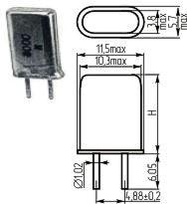 | РГ04МА (1498,9~63000кГц)
 |  | РГ05МА
 |  | О.338.065 ТУ
 |  | (3,2~100МГц)
 |  | РГ14МА (4997~5000,75кГц)
 |  | РГ17МА (10673~10713кГц) |  |  |  |  |  |  |  | HC-50/U
 |  | РК169МА |  |  |  |  |  |  |  | (2,4~30,0МГц)
HC50U (H=13,5мм) |  | ОДО.338.017 ТУ |  |  |  |  |  |  |  | (20,0~100,0МГц 3-я
[HC43U (H=13,5мм), |  | (3,2~100МГц) |  |  |  |  |  |  |  | гармоника)
HC25U (H=13,46мм), |  | РК177МА (35700кГц, 38900кГц) |  |  |  |  |  |  |  | (75,0~125,0МГц 5-я
МА (H=13,5мм)] |  | РК242МА (3280~15000кГц) |  |  |  |  |  |  |  | гармоника)
 |  | РК353МА
 |  | 433510.004 ТУ
 |  | (3,2~100МГц)
 |  | РК379МА
 |  | АДКШ.433510.017 ТУ
 |  | (0,42~100МГц)
 |  | РТА1МА (9970, 12000кГц)
HC50U1 (H=11,5мм)
HC50U2 (H=10,5мм) |  |  |  |  |  |  |  |  |  | HC-50/T
 |  |  |  |  |  |  |  |  |  | (3,5~30,0МГц)
 |  |  |  |  |  |  |  |  |  | (20,0~100,0МГц 3-я
 |  |  |  |  |  |  |  |  |  | гармоника)
 |  |  |  |  |  |  |  |  |  | (75,0~125,0МГц 5-я
 |  |  |  |  |  |  |  |  |  | гармоника)
HC50U3 (H=9,3мм)
 |  | РК-32 (50, 100МГц)
 |  | РК45МИ
 |  | аЦ0.338.098 ТУ
 |  | (15~150МГц)
 |  | РК418МИ
 |  | КЖДГ.433513.011 ТУ
 |  | (4~165МГц) |  |  |  |  | UM-1 |  | MQ1 (UM-1, HC52/U) | UM-1
 |  | РК420МИ |  |  | U1 (UM-1) |  | (3,579~55,0МГц) | EMA (UM-1) | ( 0,9216; 1МГц SL-срез) | (10~30МГц) |  |  | SF (UM-1)
 |  | ТУ6321-003-13279149 |  |  | (10,0~30,0МГц) |  | (30,0~100,0МГц 3-я | (10,0~29,999МГц) | (4,0~40,0МГц AT-среза) | (20,0~100,0МГц 3-я |  |  | (7,0~60,0МГц)
UM1 |  | (10~300МГц 1-ая гармоника) |  |  | (30,0~100,0МГц 3-я |  | гармоника) | (30,0~79,999МГц 3-я | (20,0~105,0МГц 3-я | гармоника) |  |  | (30,0~150,0МГц 3-я
[HC45U, МИ] |  | РК422МИ |  |  | гармоника) |  | (60,0~150,0МГц 5-я | гармоника) | гармоника) | (75,0~150,0МГц 5-я |  |  | гармоника)
(H=8,1мм) |  | ТУ6321-004-13279149 |  |  | (30,0~125,0МГц 5-я |  | гармоника) | (80,0~125,0МГц 5-я | (50,0~175,0МГц 5-я | гармоника) |  |  | (80,0~200,0МГц 5-я
 |  | (7~300МГц) |  |  | гармоника) |  | (130,0~300,0МГц 7-я | гармоника) | гармоника) | (150,0~200,0МГц 7-я |  |  | гармоника)
 |  | РК456МИ |  |  |  |  | гармоника) |  | (70,0~250,0МГц 5-я | гармоника)
 |  | ТУ6321-006-07604008-04 |  |  |  |  |  |  | гармоника)
 |  | (7~175МГц)
 |  | РК460 ( SC-срез)
 |  | РКМ-10 (8,5~ 230МГц)
 |  | РКМ-12 (40~ 255МГц)
 |  | РТЛМ-17 (90МГц, 140МГц)
 |  | РТЛМ-19 (25; 35; 50; 70МГц)
 |  | РК45МН
 |  | аЦ0.338.098 ТУ
 |  | (15~150МГц)
 |  | РК418МН
 |  | КЖДГ.433513.011 ТУ |  |  |  |  | UM-5 |  | MQ5 (UM-5) | UM-5
 |  | (4~6МГц) |  |  | U5 (UM-5) |  | (10,0~55,0МГц) | EMB (UM-5) | (10,0~40,0МГц) | (10~30МГц)
 |  | РК420МН |  |  | (10,0~30,0МГц) |  | (30,0~100,0МГц 3-я | (10,0~29,999МГц) | (30,0~105,0МГц 3-я | (20,0~100,0МГц 3-я |  |  | SH (UM-5)
 |  | ТУ6321-003-13279149 |  |  | (30,0~100,0МГц 3-я |  | гармоника) | (30,0~79,999МГц 3-я | гармоника) | гармоника) |  |  | (10,0~60,0МГц)
UM5 (H=6мм) |  | (10~300МГц 1-ая гармоника) |  |  | гармоника) |  | (60,0~150,0МГц 5-я | гармоника) | (50,0~175,0МГц 5-я | (75,0~150,0МГц 5-я |  |  | (30,0~150,0МГц 3-я
[МН (H=7мм)] |  | РК422МН |  |  | (30,0~125,0МГц 5-я |  | гармоника) | (80,0~125,0МГц 5-я | гармоника) | гармоника) |  |  | гармоника)
 |  | ТУ6321-004-13279149 |  |  | гармоника) |  | (130,0~300,0МГц 7-я | гармоника) | (70,0~250,0МГц 7-я | (150,0~200,0МГц 7-я |  |  | (80,0~200,0МГц 5-я
 |  | (7~300МГц) |  |  |  |  | гармоника) |  | гармоника) | гармоника) |  |  | гармоника)
 |  | РК456 (7~175МГц)
 |  | РКМ-11 (20~ 160МГц)
 |  | РКМ-16 (40~ 255МГц)
 |  |  |  |  |  |  | UM-4
 |  |  |  |  |  |  | (10,0~55,0МГц) |  |  | UM-4
 |  |  |  |  |  |  | (30,0~100,0МГц 3-я |  |  | (10~30МГц) |  |  | SG (UM-4)
UM4 (H=4,7мм) |  |  |  |  |  |  | гармоника) |  |  | (20,0~100,0МГц 3-я |  |  | (10,0~60,0МГц)
[МР (H=5мм)] |  |  |  |  |  |  | (60,0~150,0МГц 5-я |  |  | гармоника) |  |  | (80,0~150,0МГц 3-я
 |  |  |  |  |  |  | гармоника) |  |  | (75,0~150,0МГц 5-я |  |  | гармоника)
 |  |  |  |  |  |  | (130,0~300,0МГц 7-я |  |  | гармоника)
 |  |  |  |  |  |  | гармоника)
 | 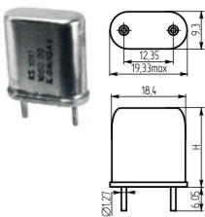 | ОСРГ06БА
 |  | РГ06БА
 |  | О.338.066 ТУ
 |  | (0,75~1,8МГц)
 |  | РГ07БА
 |  | О.338.067 ТУ
 |  | (1,8~8МГц)
HC6U (H=19,68мм) |  | РГ08БА
[HC48U (H=19,68мм), |  | О.338.068 ТУ
БА (H=19,7мм)] |  | (8~100МГц)
 |  | РК48БА (1052~2110кГц)
 |  | РК114БА (12886,538кГц)
 |  | РК170БА (0,75~8МГц)
 |  | РК171БА (8~100МГц)
 |  | РК346БА (10245,5; 10250кГц)
 |  | РК354БА (1~50МГц)
 |  | РК355БА (2491,1~48000кГц)
 | 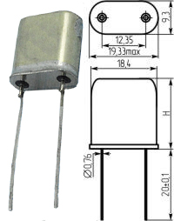 | ОСРГ07ББ
 |  | РГ06ББ
 |  | О.338.066 ТУ
HC6W (H=19,68мм) |  | (0,75~1,8МГц)
HC6W (H=19,68мм) |  | РГ07ББ
[HC33U (H=19,68мм), |  | О.338.067 ТУ
HC51U (H=19,69мм), |  | (1,8~8МГц)
ББ (H=19,7мм)] |  | РГ08ББ
 |  | О.338.068 ТУ
 |  | (8~100МГц)
 |  | РК170ББ (0,75~8МГц)
 |  | РК171ББ (8~100МГц)
 |  | РК354ББ (1~50МГц)
БВ | 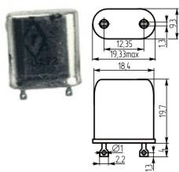 | ОСРГ06БВ
 |  | РГ04БВ
 |  | РГ05БВ
 |  | О.338.065 ТУ
 |  | (3,2~100МГц)
 |  | РГ06БВ
 |  | О.338.066 ТУ
 |  | (0,75~1,8МГц)
 |  | РГ07БВ
 |  | О.338.067 ТУ
 |  | (1,8~8МГц)
 |  | РГ08БВ
 |  | О.338.068 ТУ
 |  | (8~100МГц)
 |  | РК170БВ (0,75~8МГц)
 |  | РК171БВ (8~100МГц)
 |  | РК354БВ (1~50МГц)
 |  | РК355БВ (2491,1~48000кГц)
МВ | 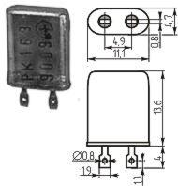 | ОСРГ05МВ
 |  | РГ05МВ
 |  | О.338.065 ТУ
 |  | (3,2~100МГц)
 |  | РК169МВ
 |  | ОДО.338.017 ТУ
 |  | (3,2~100МГц)
 |  | РК177МВ (17628кГц)
 |  | РК353МВ
 | 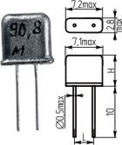 | PK45MM (15~125МГц)
 |  | КЖДГ.433513.011 ТУ
ММ |  | (4~6МГц)
(H=7мм, L=2,5мм) |  | РК418ММ
[HC52U] |  | РК422ММ
 |  | ТУ6321-004-13279149
 |  | (7~300МГц)
ПА |  | РГ37ПА (5004,55кГц)

 |  | РК49ПА (2474~5131,36кГц)
 | 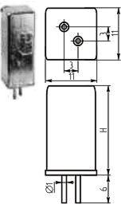 | РГ01УБ, РГ01УВ, РГ01УГ,
 |  | РГ01УД, РГ01УЕ
 |  | РЦ3.382.386ТУ
 |  | (0,05~0,2МГц);
 |  | РГ02УБ, РГ02УВ, РГ02УГ,
 |  | РГ02УД, РГ02УЕ
 |  | РЦ3.382.253ТУ
 |  | (0,2~0,75МГц);
УБ (H=19мм), |  | РГ20УБ, РГ20УВ, РГ20УГ,
УВ (H=22мм), |  | РГ20УД, РГ20УЕ (150,04кГц)
УГ (H=25мм), |  | РК168УБ, РК168УВ,
УД (H=28мм), |  | РК168УГ, РК168УД,
УЕ (H=34мм) |  | РК168УЕ
 |  | ОД0.338.052ТУ
 |  | (0,05~0,75МГц)
 |  | РК239УБ, РК239УВ,
 |  | РК239УГ, РК239УД,
 |  | РК239УЕ (100,55~250кГц)
 |  | РК239УМ (133,12~133,38кГц)
 |  | РК323УБ, РК323УВ,
 |  | РК323УГ, РК323УД,
 |  | РК323УЕ (128кГц)
ЧА | 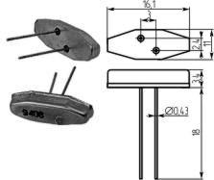 | РК72ЧА (32,7~32,8кГц)
 |  | РК318ЧА (51,16кГц, 69,283кГц)
 |  | РК372ЧА (30,7~32,8кГц)
ЧВ | 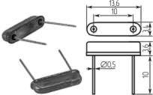 | РК46ЧВ (200~550кГц)
 |  | РК230ЧВ (200~550(1000)кГц)
 |  | РК351ЧВ
 |  | АШПК433.510.003ТУ
 |  | (3,9~20МГц)
 |  | РН02ЧВ (400~1000кГц)
 |  | [РН04 ниобат лития
 |  | ТУ6321-001-1327-9149-93
 |  | (400~1500кГц)]
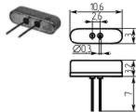
ЧД |  | РК233ЧД (32,7626кГц)
ЧЕ |  | РК296ЧЕ (32,7~32,768кГц)
01х05-SMC |  |  |  |  |  |  |  |  |  | SM-14J
[01x05-SMD опция с |  |  |  |  |  |  |  |  |  | (32,768кГц,
клипсой (+SMC)] |  |  |  |  |  |  |  |  |  | 30~80кГц)
1,4х1,4x05-SMD | 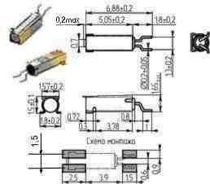 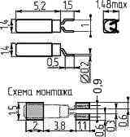 |  |  |  |  |  | MS3V (32,768кГц,

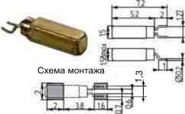
 |  |  |  |  |  |  | 32,0~200,0кГц)
1,5х1,5x05-SMD [01x05-SMD] |  |  |  |  |  |  | MS2V (32,768кГц,
 |  |  |  |  |  |  | 32,0~200,0кГц)
02x02x06-SMD |  |  |  |  |  |  | MS1V (32,768кГц,
 |  |  |  |  |  |  | 32,0~200,0кГц)
02x06-SMC | 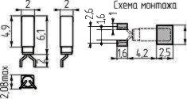 |  | CMJ206T

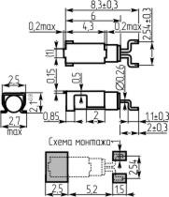
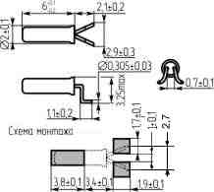
[02x06-SMD опция с |  |  | (32,768кГц)
клипсой (+SMC)]
02x06-SMD-1 |  |  |  |  |  |  |  |  | SM26FA (32,768кГц, | SM-26FA (32,768кГц,
 |  |  |  |  |  |  |  |  | 28~80кГц) | 30~100кГц)
02x06-SMD-2 |  |  | CMR200T |  |  |  | GSWX-26
 |  |  | (32,768кГц) |  | FM206 |  | (32,768кГц) |  | SM26FB (32,768кГц, | SM-26FB
 |  |  | CMR250T |  | (32,0~120,0кГц, |  | GSCX-26 |  | 28,0~80,0кГц) | (32,768кГц,
 |  |  | (30,0~100,0кГц) |  | 192,0кГц) |  | (30,0~165,0кГц) |  |  | 30~100кГц)
03x09-SMD |  |  | CMR309T |  |  |  | GSCX-39 |  |  |  |  | ZMR
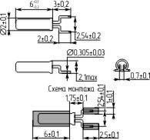
 |  |  | (4,01~70МГц) |  |  |  | (4,01~70МГц) |  |  |  |  | (4,01~27,0МГЦ)
03x10-SMD |  |  | CMR310T |  |  |  | GSCX-39 |  |  |  |  | ZMR
 |  |  | (3,5~4МГц) |  |  |  | (3,579~4,0МГц) |  |  |  |  | (3,579~4МГЦ)
SMD49S2 (H=2,3~2,6мм) [HC49S2-SMD] | 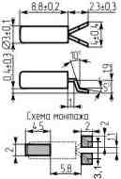 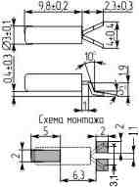 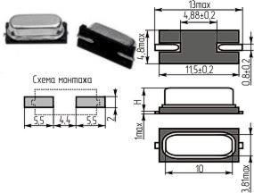 |  |  |  |  |  |  |  |  | SMD-49TA

 |  |  |  |  |  |  |  |  |  | (3,579~16,0МГц)
 |  |  |  |  |  |  |  |  |  | (26,0~41,6МГц 3-я
 |  |  |  |  |  |  |  |  |  | гармоника)
 |  |  |  |  |  |  |  |  |  | SMD-49TB
 |  |  |  |  |  |  |  |  |  | (16,0~33,9МГц)
 |  |  |  |  |  |  |  |  |  | (41,6~70,0МГц 3-я
[HC49SS-SMD] |  |  |  |  |  |  |  |  |  | гармоника)
SMD49S3 (H=3,0~3,7мм) [HC49SS-SMD] |  |  |  |  | SSM (HC-49SM) | KX-KS (-20~700C) |  | ESD (HC-49SMB) | SMU2 |  |  | 49S2-SMD | SK (SX-3)

 |  |  |  |  | (3,0~33,5МГц) | KX-KST (-40~850C) | GSX49-3 (HC49-3H SMD) | (8,0~30,0МГц) | (4,1943~40,0МГц) |  |  | (3,579545~30,0МГц) | (3,579~27МГц)
 |  |  |  |  | (26,0~40,0МГц 3-я | (3,5~40,0МГц) | (3,2768~50,0МГц) | (30,0~66,0МГц 3-я | (27,0~60,0МГц 3-я |  |  | (24,0~70,0МГц 3-я | (27,0~40,0МГц BT-срез)
 |  |  |  |  | гармоника) | (35,0~70,0МГц 3-я | (25,0~90,0МГц 3-я | гармоника) | гармоника) |  |  | гармоника) | (24,576~85,0МГц 3-я
 |  |  |  |  | (20,0~40,0МГц BT-срез) | гармоника) | гармоника) | (27,0~40,0МГц BT-срез) | (30,0~50,0МГц BT-срез) |  |  | (60,0~80,0МГц 3-я | гармоника)
[HC49S3-SMD] |  |  |  |  |  |  |  |  |  |  |  | гармоника)
SMD49S4 (H=4,0~4,3мм) [HC49S-SMD] |  |  |  |  |  |  |  |  | SMU3
[HC49S4-SMD] |  |  |  |  |  |  |  |  | (3,2768~35МГц)
 |  |  |  |  | SM (HC-49SM) |  |  | ESB (HC-49SMA) | (27,0~60,0МГц 3-я |  |  | 49S-SMD | SJ (SX-1)
 |  |  | HCM49 |  | (3,0~33,5МГц) |  | GSX49-4 (HC49-4H SMD) | (3,2~30,0МГц) | гармоника) | SMD-49 |  | (3,579545~80МГц) | (3,579~27МГц)
 |  | РК-456МДУ (ТМП) | (3,5~30,0МГц) |  | (26,0~40,0МГц 3-я |  | (3,579~50МГц) | (30,0~66,0МГц 3-я | (30,0~50,0МГц BT-срез) | (3,2~33,9МГц) |  | (24,0~70,0МГц 3-я | (27,0~40,0МГц BT-срез)
 |  | ТУ6321-006-07604008-04 | (30,001~50,0МГц |  | гармоника) |  | (25,0~90,0МГц 3-я | гармоника) | SMU4 | (26,0~70,0МГц 3-я |  | гармоника) | (24,576~85,0МГц 3-я
 |  |  | 3-я гармоника) |  | (20,0~40,0МГц BT-срез) |  | гармоника) | (27,0~40,0МГц BT-срез) | (3,2768~40МГц) | гармоника) |  | (60,0~80,0МГц 3-я | гармоника)
 |  |  |  |  |  |  |  |  | (27,0~60,0МГц 3-я |  |  | гармоника)
 |  |  |  |  |  |  |  |  | гармоника)
 |  |  |  |  |  |  |  |  | (24,0~40,0МГц BT-срез)
SMD49S5 (H=4,8~5,0мм) [HC49S-SMD] |  |  |  |  |  | KX-K (-20~700C) |  |  |  |  | CX49GFWB (CX-49G)
[HC49S5-SMD] |  |  |  |  |  | KX-KT (-40~850C) |  |  |  |  | (3,2~33,999МГц)
 |  |  |  |  |  | (3,5~40,0МГц) |  |  |  |  | (30,0~60,0МГц 3-я
 |  |  |  |  |  | (35,0~70,0МГц 3-я |  |  |  |  | гармоника)
 |  |  |  |  |  | гармоника)
SMC49S5 | 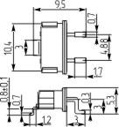
(H=5,08мм) [HC49S-SMD опция с клипсой (+SMC)] |  |  |  |  |  |  |  |  |  |  | CX49LPWA (CX-49L)
[HC49S5-SMC] |  |  |  |  |  |  |  |  |  |  | (3,2~20МГц)

SMD49S4-3 (H=4,3мм) [HC49S-SMD-3] | 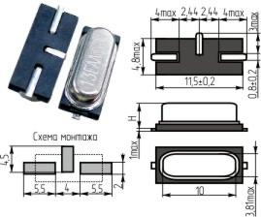 |  |  |  | SM-3P (HC-49SM-3P)

 |  |  |  |  | (3,0~33,5МГц)
 |  |  |  |  | (26,0~40,0МГц 3-я
 |  |  |  |  | гармоника)
[HC49S4-SMD-3] |  |  |  |  | (20,0~40,0МГц BT-срез)
SMD49SS3-3 (H=3,2мм) [HC49SS-SMD-3] |  |  |  |  | SSM-3P (HC-49SM-3P)

 |  |  |  |  | (3,0~33,5МГц)
 |  |  |  |  | (26,0~40,0МГц 3-я
 |  |  |  |  | гармоника)
[HC49SS3-SMD-3] |  |  |  |  | (20,0~40,0МГц BT-срез)
SMC49U [HC49U-SMD опция с клипсой (+SMC)] | 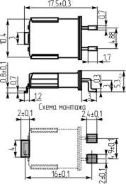 |  |  |  |  |  |  |  | S (HC49/U-SMC)
[HC49U-SMC] |  | РК-456МД (ТМП) |  |  |  |  | HC49J |  | (0,9216; 1МГц SL-срез)
 |  | ТУ6321-006-07604008-04 |  |  |  |  | (1,8~36,0МГц) |  | (1,8432~40,0МГц AT-срез) |  |  |  | SA-G
 |  | (3,5~150МГц) |  |  |  |  | (25,0~90,0МГц 3-я |  | (20,0~105,0МГц 3-я |  |  |  | (HC49/U Gull Wing)
 |  |  |  |  |  |  | гармоника) |  | гармоника) |  |  |  | (1,8432~30,0МГц)
 |  |  |  |  |  |  | (60,0~160,0МГц 5-я |  | (50,0~175,0МГц 5-я |  |  |  | (24,0~85,0МГц 3-я
 |  |  |  |  |  |  | гармоника) |  | гармоника) |  |  |  | гармоника)
 |  |  |  |  |  |  |  |  | (70,0~250,0МГц 7-я
 |  |  |  |  |  |  |  |  | гармоника)
SMD0201M4-4 |  |  |  | FA-128 |  | KX-5 (-20~700C) |  |  |  | DSX211A | CX2016SB
 |  |  |  | (24~54МГц) |  | KX-5T (-40~850C) |  |  |  | (24~48МГц) | (CX-2016SB)
 |  |  |  |  |  | (20,0~80,0МГц) |  |  |  |  | (20~60МГц)
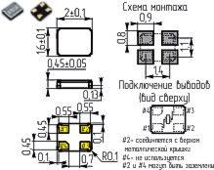
SMD0202C4-4 |  |  |  |  |  |  |  |  |  | DSX221G
 |  |  |  |  |  |  |  |  |  | (13~55МГц)
SMD0202M4-4 |  |  |  |  |  | KX-6 (-20~700C) |  |  |  |  | CX2520SB
 |  |  |  | FA-20H |  | KX-6T (-40~850C) | GSX-323 | E2SB (HCX-2SB) | JXS22 | DSX221S | (CX-2520SB) |  | SX-22
 |  |  |  | (16~44МГц) |  | KX-6E (-40~1050C) | (16~48МГц) | (16~60МГц) | (16~50МГц) | (14,31818~40МГц) | (13,56~60МГц) |  | (16,0~54,0МГц)
 |  |  |  |  |  | (16,0~80,0МГц)
SMD0301M2-2 |  |  |  | FC-13F (H=0,55мм)
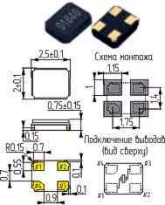
 |  |  | CM315 | (32,768кГц) |  | KX-327NT | CC7V |  |  | DST310S
 |  |  | (32,768кГц) | FC-135 (H=0,8 мм) |  | (32,768кГц) | (32,768кГц) |  |  | (32,768кГц)
 |  |  |  | (32~77,5кГц)
SMD0302C4-4 |  |  |  |  |  |  |  |  | JXG32P4
 |  |  |  |  | SM3G (FTX321G) |  | GSX-13 |  | (13~50МГц) | DSX321G
 |  |  |  |  | (10~50МГц) |  | (20,0~50,0МГц) |  | JXE32 | (9,8~55МГц)
 |  |  |  |  |  |  |  |  | (16~50МГц)
SMD0302M4-4 |  |  |  | FA-238V
 |  |  |  | (12,0~15,0999МГц) |  | KX-7 (-20~700C) | GSX-331 |  |  |  | CX3225SA
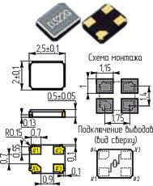
 |  |  | CS325 | FA-238 | SM3S (FTX321S) | KX-7T (-40~850C) | (16~40МГц) | E3SB (HCX-3SB) | JXS32 | DSX321SL | (12~54МГц) |  | SP (SX-32)
 |  |  | (13~50МГц) | (16,0~50,0МГц) | (10~50МГц) | KX-7E (-40~1050C) | GSX-333 | (13~54МГц) | (13~50МГц) | (13~40МГц) | CX3225SB (CX-101F) |  | (12,0~54,0МГц)
 |  |  |  | TSX-3225 |  | (12,0~60,0МГц) | (12~48МГц) |  |  |  | (12~54МГц)
 |  |  |  | (12,0~54,0МГц)
SMD0401M2-2 |  |  | CM415 | FC-145 |  |  | CC5V (32,768кГц, |  | JTX410 (32,768кГц, | DST410S
 |  |  | (32,768кГц) | (32,768кГц) |  |  | 32~100кГц) |  | 30~153,3кГц) | (32,768кГц)
SMD0402C4-4 |  |  |  |  | SM4G (FTX421G) |  |  |  | JXG42P4
 |  |  |  |  | (12, 13, 16, 26МГц) |  |  |  | (12~26МГц)
SMD0402M4-4 |  |  |  |  |  | KX-8 (-20~700C) | GSX-431
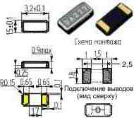
 |  |  |  | TSX-4025 | SM4S (FTX421S) | KX-8T (-40~850C) | (13,0~32,0МГц) | E4SB (HCX-4SB) | JXS42
 |  |  |  | (12,0~32,0МГц) | (12, 13, 16, 26МГц) | KX-8E (-40~1050C) | GSX-433 | (12,0~32,0МГц) | (12,0~50,0МГц)
 |  |  |  |  |  | (12,0~60,0МГц) | (12,0~44,0МГц)
SMD0502C2-2 SMD0502M2-2 [SMD0501] |  |  | CM519 | FC-255 |  | KX-327XS (-20~700C) | CC4V |  | JTX520 | DST520 (32,768кГц,
 |  |  | (32,768кГц) | (32,768кГц, |  | KX-327XST (-40~850C) | (32,768кГц, |  | (32,768кГц, | (32,768кГц,
 |  |  |  | 32,0~100,0кГц) |  | (32,768кГц) | 32,0~1000,0кГц) |  | 30,0~153,3кГц) | 30~100кГц)
SMD0503C2-2 |  |  |  |  |  | KX-9B (-20~700C) | GSX-532A |  | JXE53 | DSX530GA | CX5032GA (CX-53G)

 |  |  |  |  | SM5G (FTX531G) | KX-9BT (-40~850C) | (12,0~50,0МГц) | E5FA (HCX-5FA) | (12,0~67,0МГц) | (7,0~54,0МГц) | (8,0~40,0МГц)
 |  |  |  |  | (10,0~50,0МГц) | KX-9BE (-40~1050C) | GSX-8A | (12,0~54,0МГц) | JXG53P2 | DSX530GK | CX5032GB (CX-53F)
 |  |  |  |  |  | (8,0~50,0МГц) | (12,0~67,0МГц) |  | (8,0~60,0МГц) | (18,0~40,0МГц) | (8,0~54,0МГц)
SMD0503C4-4 |  |  |  |  |  |  | GSX-532B |  | JXG53P4
 |  |  |  |  |  |  | (12,0~50,0МГц) |  | (8,0~60,0МГц)
SMD0503M4-4 |  |  |  |  |  |  | GSX-531
 |  |  |  |  |  | KX-9A (-20~700C) | (12,0~40,0МГц) |  |  |  | CX5032SA
 |  |  |  | TSX-5032 | SM5S (FTX531S) | KX-9AT (-40~850C) | GSX-533 | E5SB (HCX-5SB) | JXS53 | DSX531S | (8,0~40,0МГц) | SMD0503 | SO (SX-8)
 |  |  |  | (10,0~32,0МГц) | (10,0~40,0МГц) | KX-9AE (-40~1050C) | (12,0~44,0МГц) | (12,0~48,0МГц) | (10,0~55,0МГц) | (10,0~40,0МГц) | CX5032SB (CX-96F) | (12,6~80,0МГц) | (10,0~49,999МГц)
 |  |  |  |  |  | (8,0~300,0МГц) | GSX-6 |  |  |  | (9,84375~120,0МГц)
 |  |  |  |  |  |  | (12,0~200,0МГц)

SMD0602M4-4 |  |  |  |  |  |  |  |  |  | DST621 (32,768кГц,
 |  |  |  |  |  |  |  |  |  | 30,0~100,0кГц)
SMD0603C2-2 |  |  |  |  |  |  | GSX-642A |  | JXG63P2
 |  |  | CS10 | FA-365 | SM6G (FTX631G) |  | (9,6~50,0МГц) | E6FA (HCX-6FA) | (8,0~60,0МГц) | DSX630G
 |  |  | (12,0~50,0МГц) | (12МГц, 14~41МГц) | (8,0~50,0МГц) |  | GSX-7A | (10,0~80,0МГц) | JXE63 | (8,0~80,0МГц)
 |  |  |  |  |  |  | (12,0~67,0МГц) |  | (10,0~67,0МГц)
SMD0603C4-4 |  |  |  |  |  |  | GSX-642B |  | JXG63P4
 |  |  |  |  |  |  | (9,6~50,0МГц) |  | (8,0~60,0МГц)
SMD0603M2-2
 |  |  |  |  |  | KX-12B (-20~700C)
 |  |  |  |  |  | KX-12BT (-40~850C) |  | E6SA (HCX-6SA)
 |  |  |  |  |  | KX-12BE (-40~1050C) |  | (10,0~80,0МГц)

 |  |  |  |  |  | (8,0~50,0МГц)

SMD0603M4-4 |  | РК457
 |  | ТУ6321-005-72715118-06 |  |  |  | KX-12A (-20~700C)
 |  | (40,0~256,0МГц 1-ая гармоника) |  |  | SM6S (FTX631S) | KX-12AT (-40~850C) | GSX-641 | E6SB (HCX-6SB) | JXS63 |  |  | SMD0603 | SN (SX-6)
 |  | РК458 |  |  | (10,0~80,0МГц) | KX-12AE (-40~1050C) | (9,2~45,0МГц) | (10,0~80,0МГц) | (9,0~67,0МГц) |  |  | (10,0~160,0МГц) | (10,0~80,0МГц)

 |  | ТУ6321-006-72715118-06 |  |  |  | (8,0~150,0МГц)
 |  | (10,0~256,0МГц)
SMD0701P4-4 |  |  | CM130 | MC-146 |  | KX-327L (-20~700C)
 |  |  | (32,768кГц) | (32,768кГц, |  | KX-327LT (-40~850C)
 |  |  |  | 32,0~100,0кГц) |  | (32,768кГц)

SMD0703P4-4 |  |  |  | MC-156 (32,768кГц,
 |  |  |  | 32,0~100,0кГц)
SMD0704P4-4 |  |  |  | MC-206 (32,768кГц, |  |  |  |  |  |  |  |  | SQ (CS-206)
 |  |  |  | 32,0~100,0кГц) |  |  |  |  |  |  |  |  | (32,768кГц, 75кГц)
SMD0705C2-2 [SMD0705-1] |  |  |  |  |  |  | GSX-1A |  | JXG75P2
 |  |  |  |  |  |  | (6,0~67,0МГц) |  | (5,0~70,0МГц)
 |  |  |  |  |  |  | GSX-752A |  | JXE75/1
 |  |  |  |  |  |  | (6,0~60,0МГц) |  | (6,0~170,0МГц)
SMD0705C2-4 [SMD0705-2] |  |  |  |  |  |  | GSX-1C |  | JXE75/2

 |  |  |  |  |  |  | (6,0~67,0МГц) |  | (6,0~170,0МГц)
SMD0705C4-4 [SMD0705-3] |  |  |  |  |  |  | GSX-1B |  | JXG75P4
 |  |  |  |  |  |  | (6,0~67,0МГц) |  | (5,0~70,0МГц)
 |  |  |  |  |  |  | GSX-752B |  | JXE75/3
 |  |  |  |  |  |  | (6,0~60,0МГц) |  | (6,0~170,0МГц)
SMD0705M4-4 [SMD0705-3] |  | РКМ-18 (20~255МГц) |  |  |  | KX-13 (-20~700C) | GSX-2F
 |  |  |  |  | SM7S (FTX751S) | KX-13T (-40~850C) | (50~156МГц) | E7SB (HCX-7SB) | JXS75 |  |  | SMD0705 | SM (SX-7)
 |  |  |  |  | (10~80МГц) | KX-13E (-40~1050C) | GSX-751 | (6,0~100,0МГц) | (5,53~170,0МГц) |  |  | (10,0~80,0МГц) | (7,0~125,0МГц)
 |  |  |  |  |  | (6~160МГц) | (8~160МГц)
SMD0803C2-2 |  |  |  |  |  |  | CC1V
 |  |  |  |  |  |  | (10кГц~2,1МГц)
 |  |  |  |  |  |  | CC1A
 |  |  |  |  |  |  | (8,0~30,0МГц)
 |  |  |  |  |  |  | CC1F
 |  |  |  |  |  |  | (30,0~250,0МГц)
SMD0803P4-4 |  |  |  | MA-306 (14,31818,
 |  |  | CM200S | 17,734~41МГц) |  | KX-327S (-20~700C)
 |  |  | (32,768кГц) | MC-306 (32,768кГц, | SM8 (32,768кГц, | KX-327ST (-40~850C) | GSX-200 |  | SMQ32SL | DMX-26S |  | ZM-206 | SS (CS-306)
 |  |  | CM250S | 20,0~165,0кГц) | 20,0~165,0кГц) | (32,768кГц) | (32,768кГц) |  | (32,768кГц, | (32,768кГц, |  | (30,0~200,0кГц) | (32,768кГц, 75кГц)

 |  |  | (30,0~100,0кГц) | MC-30A (32,768кГц, |  |  |  |  | 30,0~80,0кГц) | 30,0~100,0кГц)
 |  |  |  | 20,0~165,0кГц)
SMD0804C2-2 |  |  |  |  |  |  |  |  |  | DSX840GA | CX8045GA
 |  |  |  |  |  |  |  |  |  | (8,0~80,0МГц) | (8,0~30,0МГц)
 |  |  |  |  | SM8G (FTX840G) |  | GSX-852 | E8FA (HCX-8FA) | JXG84P2 | DSX840GK | CX8045GB (CX-8045G)
 |  |  |  |  | (8,0~80,0МГц) |  | (7,3728~60,0МГц) | (10,0~80,0МГц) | (6,0~60,0МГц) | (8,0~40,0МГц) | (5,0~48,0МГц)

 |  |  |  |  |  |  |  |  |  | DSX840GT | CX8045JA (CX-17F)
 |  |  |  |  |  |  |  |  |  | (5,0~8,0МГц) | (8,0~30,0МГц)
SMD0903P4-4 |  |  |  |  |  |  |  |  | SMQ32S (32,768кГц, | DMX-26 (32,768кГц,
 |  |  |  |  |  |  |  |  | 30~80кГц) | 30~100кГц)
SMD1004P4-2 |  |  |  | MC-405 (32,768кГц;
 |  |  |  | 20~165кГц; 307,2кГц)
SMD1004P4-4 |  |  |  | MC-406 (32,768кГц;
 |  |  |  | 20~165кГц; 307,2кГц)
SMD1105C4-4 |  |  |  |  |  |  |  |  |  | DSX151G
 |  |  |  |  |  |  |  |  |  | (3,5~55МГц)
 |  |  |  |  |  | KX-20 (-20~700C) |  |  |  | DSX151GA | CX1255GA (CX-5FW)
 |  |  | CS20 |  |  | KX-20T (-40~850C) | GSX-9 |  | JXE115 | (3,5~55МГц) | (3,5~20МГц)
 |  |  | (3,5~30,0МГц) |  |  | KX-20E (-40~1050C) | (3,5~25,0МГц) |  | (3,579545~5,999МГц) | DSX151GAL | CX1255GB (CX-5FD)
 |  |  |  |  |  | (3,579545~70,0МГц) |  |  |  | (3,5~55МГц) | (3,5~28,999МГц)
 |  |  |  |  |  |  |  |  |  | DSX151GL
 |  |  |  |  |  |  |  |  |  | (4,0~12,0МГц)
SMD1105M4-4 |  |  |  |  |  |  |  |  | SMU6 |  | CX49FFWA (CX-49F)
 |  |  |  |  |  |  |  |  | (3,579545~60МГц) |  | (3,2~20МГц)
SMD1105M6-6 |  |  |  |  |  |  |  |  |  |  |  |  | SL (SX-5)
 |  |  |  |  |  |  |  |  |  |  |  |  | (3,579~27МГц)
 |  |  |  |  |  |  |  |  |  |  |  |  | (24,576~85,0МГц 3-я гарм.)
 |  |  |  |  |  |  |  |  |  |  |  |  | (27,0~40,0МГц BT-срез)
SMD1204M4-2 |  |  |  |  |  |  |  | EXB (49SX2), EXD (49SX4)
 |  |  |  |  |  |  |  | (3,2~66,0МГц)

SMD1204M4-4 |  |  |  |  |  |  |  | EXA (49SX1), EXC (49SX3) | SMU7
 |  |  |  |  |  |  |  | (3,2~66,0МГц) | (3,579545~60МГц)
SMD1204P4-4 |  | РК441 (10~165МГц) | CM309S | MA-406 | SM12 |  |  |  |  |  |  | ZM-309
 |  |  | (3,5~70,0МГц) | (4,0~64,0МГц) | (3,579~27,0МГц) |  |  |  |  |  |  | (3,579~27МГц)
SMD1304M4-4 |  |  |  |  |  | KX-CPB, KX-CPBS |  |  | SMU5

 |  |  |  |  |  | (3,5~70,0МГц) |  |  | (3,579545~60,0МГц)
SMD1304P4-4 |  |  |  |  |  | KX-MC (-20~700C) |  |  | MG3A | DMX-38
 |  |  |  |  |  | KX-MCT (-40~850C) | 86SMX |  | (3,571~91,175МГц) | (32,768кГц,
 |  |  |  |  |  | KX-MCE (-40~1050C) | (3,5~90,0МГц) |  | SMQ32 (32,768кГц, | 30,0~100,0кГц ,
 |  |  |  |  |  | (3,5~60,0МГц) |  |  | 30,0~80,0кГц) | 3,57~28,0МГц)
SMD1305P4-2 |  |  |  | MA-505

 |  |  |  | (4,0~64,0МГц)
SMD1305P4-4 |  |  |  | MA-506
 |  |  |  | (4,0~64,0МГц)
 |     |  |  |  |  |  | UM-1J |  | MQ1-SMC (UM-1-SMC) | UM-1J
 |  |  |  |  |  |  | (3,579~55,0МГц) |  | (0,9216; 1МГц SL-срез) | (10,0~30,0МГц) |  |  | SF-G
SMC-UM1-1 |  | РК456МИ (ТМП) |  |  |  |  | (30,0~100,0 3-я |  | (4,0~40,0МГц AT-срез) | (30,0~100,0 3-я |  |  | (UM-1 Gull Wing
(H=7,75мм; H1=9,5мм) |  | ТУ6321-006-07604008-04 |  |  |  |  | гармоника) |  | (20,0~105,0 3-я | гармоника) |  |  | and Jacket)
[UM1-SMD опция |  | (10~175МГц) |  |  |  |  | (60,0~150,0 5-я |  | гармоника) | (100,0~150,0 5-я |  |  | (7,0~60,0МГц)
с клипсой (+SMC-1)] |  |  |  |  |  |  | гармоника) |  | (50,0~175,0 5-я | гармоника) |  |  | (30,0~150,0 3-я гарм.)

[UM1-SMС-1]
 |  |  |  |  |  |  | (130,0~300,0 7-я |  | гармоника) | (150,0~200,0 7-я |  |  | (80,0~200,0 5-я гарм.)
 |  |  |  |  |  |  | гармоника) |  | (70,0~250,0 7-я | гармоника)
 |  |  |  |  |  |  |  |  | гармоника)
 |  |  |  |  |  |  | UM-5J |  | MQ5-SMC (UM5-SMC) | UM-5J
 |  |  |  |  |  |  | (10,0~55,0МГц) |  | (10,0~40,0МГц) | (10,0~30,0МГц) |  |  | SH-G
SMC-UM5-1 |  |  |  |  |  |  | (30,0~100,0 3-я |  | (30,0~105,0 3-я | (30,0~100,0 3-я |  |  | (UM-5 Gull Wing
(H=5,75мм; H1=7,8мм) |  |  |  |  |  |  | гармоника) |  | гармоника) | гармоника) |  |  | and Jacket)
[UM5-SMD опция |  |  |  |  |  |  | (60,0~150,0 5-я |  | (50,0~175,0 5-я | (100,0~150,0 5-я |  |  | (10,0~60,0МГц)
с клипсой (+SMC-1)] |  |  |  |  |  |  | гармоника) |  | гармоника) | гармоника) |  |  | (30,0~150,0 3-я гарм.)
[UM5-SMС-1]
 |  |  |  |  |  |  | (130,0~300,0 7-я |  | (70,0~250,0 7-я | (150,0~200,0 7-я |  |  | (80,0~200,0 5-я гарм.)
 |  |  |  |  |  |  | гармоника) |  | гармоника) | гармоника)
 |  |  |  |  |  |  | UM-4J
 |  |  |  |  |  |  | (10,0~55,0МГц) |  |  | UM-4J
SMC-UM4-1 |  |  |  |  |  |  | (30,0~100,0 3-я |  |  | (10,0~30,0МГц) |  |  | SG-G
(H=4,25мм; H1=6,4мм) |  |  |  |  |  |  | гармоника) |  |  | (30,0~100,0 3-я |  |  | (UM-4 Gull Wing
[UM4-SMD опция |  |  |  |  |  |  | (60,0~150,0 5-я |  |  | гармоника) |  |  | and Jacket)
с клипсой (+SMC-1)] |  |  |  |  |  |  | гармоника) |  |  | (100,0~150,0 5-я |  |  | (10,0~60,0МГц)
[UM4-SMС-1]
 |  |  |  |  |  |  | (130,0~300,0 7-я |  |  | гармоника) |  |  | (80,0~150,0 3-я гарм.)

